様式
育児休業手当金請求書［ 新規・変更 ］

組合員証記号 及び番号 |  | 地・大分 |  |  |  |  | 所属所名 |  |  |  |  |  |  | 所属所コード
組合員氏名 |  |  |  |  |  |  | 対象となる子 |  |  | 氏 名
 |  |  |  |  |  |  |  |  |  | 生年月日 |  |  | 令和 |  |  | 年 |  | 月 |  | 日
※1歳の
前日まで
育児休業の 初日及び末日 |  | (初日） |  | 令和 |  | 年 |  | 月 |  | 日 | (末日） |  | 令和 |  |  | 年 |  | 月 |  | 日
育児休業手当金 請求期間 |  | 当初期間 |  |  | 令和 |  | 年 |  | 月 |  | 日から |  | 令和 |  | 年 |  | 月 |  | 日まで
 |  | 変更期間 |  | 短縮 | 令和 |  | 年 |  | 月 |  | 日から |  | 令和 |  | 年 |  | 月 |  | 日まで
 |  |  |  | 延長 | 令和 |  | 年 |  | 月 |  | 日から |  | 令和 |  | 年 |  | 月 |  | 日まで
 |  | 再取得期間 |  |  | 令和 |  | 年 |  | 月 |  | 日から |  | 令和 |  | 年 |  | 月 |  | 日まで |  |  | 【180日目計算】
育児休業期間が 180日に達する日 |  |  |  |  |  |  |  |  |  |  |  |  |  |  |  |  |  |  |  |  |  | 育休開始日 |  |  | 180日目
 |  |  | 令和 |  | 年 |  | 月 |  | 日 | （土日も含んで計算します。） |  |  |  |  |  |  |  |  |  |  |  |  |  |  | 1900-06-27
育児休業手当金 支給期間延長事由 |  | □ | 保育所における保育が実施されないこと |  |  |  |  |  |  |  | 標準報酬月額 |  |  | ① | 等級第 |  |  | 級 |  |  | 円
 |  | □ | 養育を予定していた配偶者の死亡 |  |  |  |  |  |  |  | 標準報酬日額 |  |  | ② |  |  |  | 円 | （標準報酬月額①÷22 十円未満四捨五入）
 |  | □ | 養育を予定していた配偶者の負傷・疾病等 |  |  |  |  |  |  |  | 給付日額 | 180日目まで（67%） |  |  | ※標準報酬日額②×67/100 （円位未満切捨て、上限：14,097円）
 |  | □ | 養育を予定してた配偶者との婚姻の解消等による別居 |  |  |  |  |  |  |  |  |  |  |  |  |  |  |  |  |  | 円
 |  | □ | 養育を予定していた配偶者の産前産後休業等 |  |  |  |  |  |  |  |  | 181日以降（50%) |  |  | ※標準報酬日額②×50/100 （円位未満切捨て、上限：10,520円） |  |  |  |  |  |  | 【参考：試算表】
日数の数え方
・週休日（土曜日及び日曜日）は除く
・祝日等は含む （年末年始休暇等も祝日と同様の取扱）
※ 下図の例は２０２０年のものです。年月によって日数は変動しますので、その都度ご確認ください。
 |  |  |  |  |  |  |  |  |  |  |  |  |  |  |  |  |  |  |  |  | 円 | 割合 | 月 | 開始日 | 終了日 | 週休日を除いた日数
各月の休業日数 及び請求金額 |  | ６７％期間 |  |  |  |  |  |  | 月分 |  | 日 |  |  | 月分 |  | 日 |  |  | 月分 |  | 日 | ６７%期間 |  |  |  | 0
 |  |  |  |  |  |  |  |  |  |  | 円 |  |  |  |  | 円 |  |  |  |  | 円 |  |  |  |  | 0
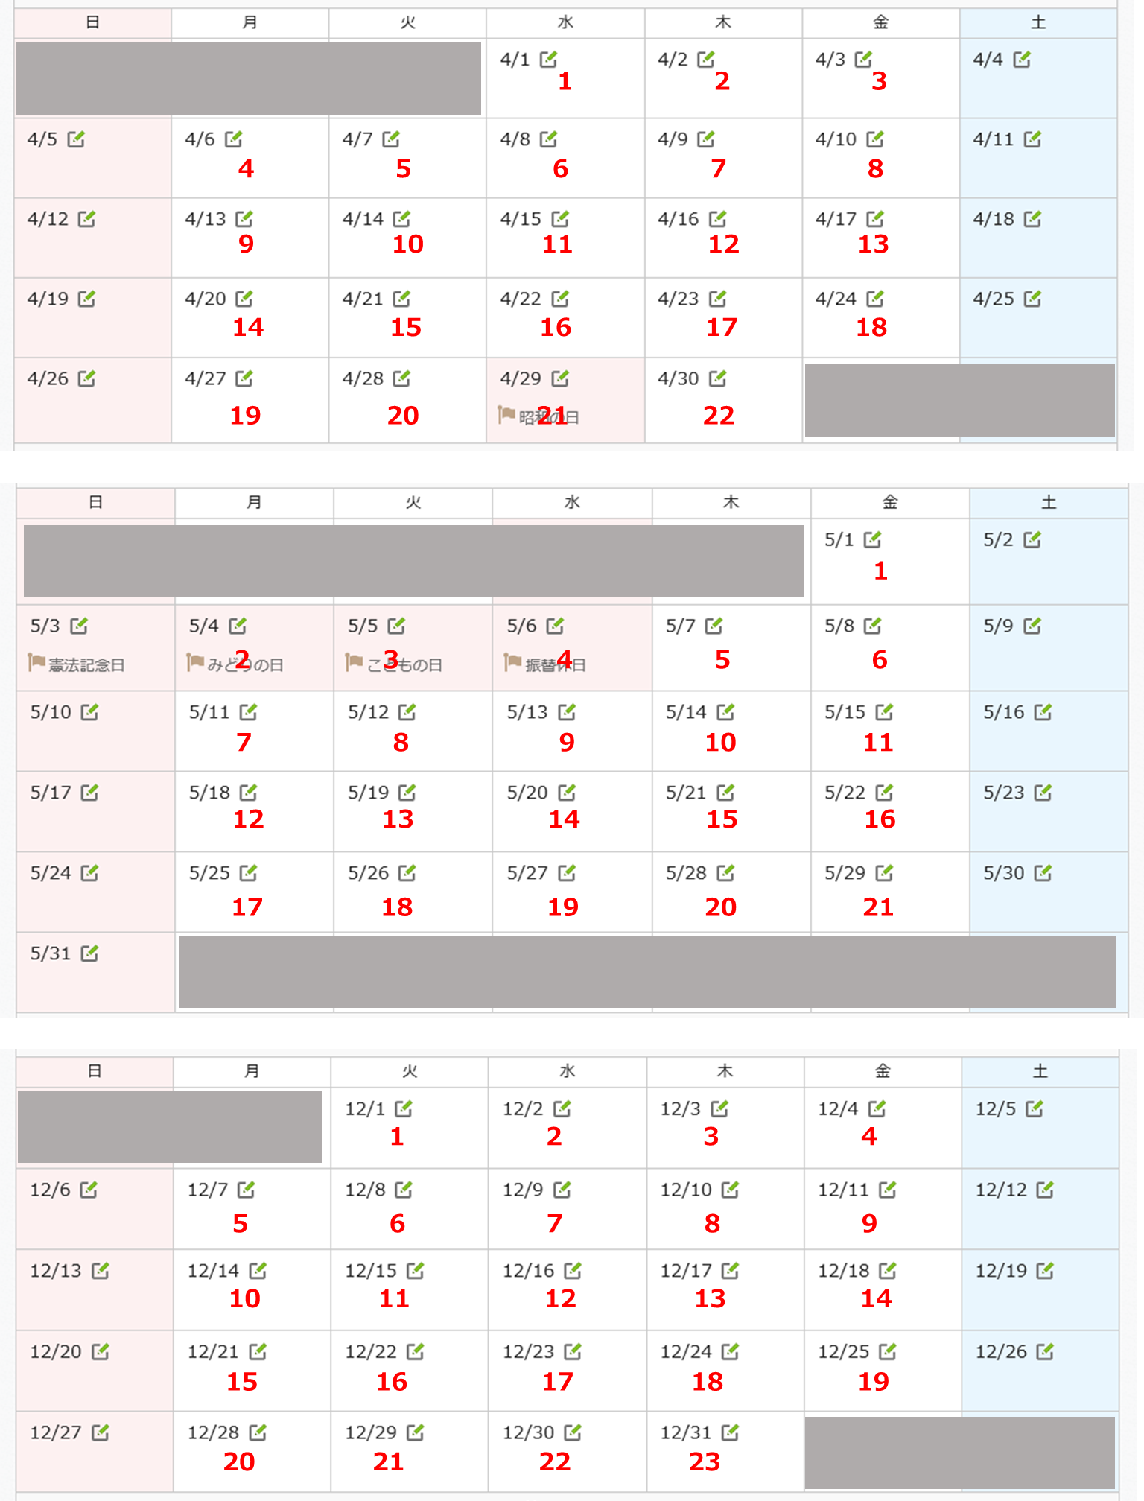
 |  |  |  | 月分 |  | 日 |  |  | 月分 |  | 日 |  |  | 月分 |  | 日 |  |  | 月分 |  | 日 |  |  |  |  | 0
 |  |  |  |  |  | 円 |  |  |  |  | 円 |  |  |  |  | 円 |  |  |  |  | 円 |  |  |  |  | 0
 |  | ５０％期間 |  |  |  |  |  |  | 月分 |  | 日 |  |  | 月分 |  | 日 |  |  | 月分 |  | 日 |  |  |  |  | 0
 |  |  |  |  |  |  |  |  |  |  | 円 |  |  |  |  | 円 |  |  |  |  | 円 |  |  |  |  | 0
 |  |  |  | 月分 |  | 日 |  |  | 月分 |  | 日 |  |  | 月分 |  | 日 |  |  | 月分 |  | 日 |  |  |  |  | 0
 |  |  |  |  |  | 円 |  |  |  |  | 円 |  |  |  |  | 円 |  |  |  |  | 円 |  |  |  |  | 0
 |  |  |  | 月分 |  | 日 |  |  | 月分 |  | 日 |  |  | 月分 |  | 月 |  |  | 月分 |  | 月 |  |  |  |  | 0
 |  |  |  |  |  | 円 |  |  |  |  | 円 |  |  |  |  | 円 |  |  |  |  | 円 | 50%期間 |  |  |  | 0
※育児休業の辞令の写を添付してください。 |  |  |  |  |  |  |  |  |  |  |  |  |  |  |  |  |  |  |  |  |  |  |  |  |  | 0
 |  |  |  |  |  |  |  |  |  |  |  |  |  |  |  |  |  |  |  |  |  |  |  |  |  | 0
上記のとおり請求します。 |  |  |  |  |  |  |  |  |  | 上記の記載事項は、事実と相違ないものと認めます。 |  |  |  |  |  |  |  |  |  |  |  |  |  |  |  | 0
地方職員共済組合大分県支部長 殿 |  |  |  |  |  |  |  |  |  |  |  |  |  |  |  |  |  |  |  |  |  |  |  |  |  | 0
令和 年 月 日 |  |  |  |  |  |  |  |  |  | 令和 年 月 日 |  |  |  |  |  |  |  |  |  |  |  |  |  |  |  | 0
（請求者） |  |  |  |  |  |  |  |  |  | （所属所長） |  |  |  |  |  |  |  |  |  |  |  |  |  |  |  | 0
氏名 |  |  |  |  |  |  |  |  |  | 職名 |  |  |  |  |  |  |  |  |  |  |  |  |  |  |  | 0
 |  |  |  |  |  |  |  |  |  | 氏名 |  |  |  |  |  |  |  |  |  |  |  |  |  |  |  | 0
 |  |  |  |  |  |  |  |  |  |  |  |  |  |  |  |  |  |  |  |  |  |  |  |  |  | 0
 |  |  |  |  |  |  |  |  |  | （事務担当者） |  |  |  |  |  |  |  |  |  |  |  |  |  |  |  | 0
※支部処理欄 |  |  |  |  |  |  |  |  |  | 収受日
収受日 | 令和 年 月 日（ 紙 ・ 電子 ）
 |  |  |  |  |  |  |  |  |  | 部署名
文書番号 | 地共大支第 号
 |  |  |  |  |  |  |  |  |  | 氏名
備考
 |  |  |  |  |  |  |  |  |  | 電話番号

記入例
記入例
育児休業手当金請求書［ 新規・変更 ］

組合員証記号 及び番号 |  | 地・大分 |  | ○○○○○○ |  |  | 所属所名 |  |  | ○○土木事務所 |  |  |  | 所属所コード |  |  | ○○○○○
組合員氏名 |  | 共済 花子 |  |  |  |  | 対象となる子 |  |  | 氏 名 |  |  | 共済 桜子
 |  |  |  |  |  |  |  |  |  | 生年月日 |  |  | 令和 |  | 4 | 年 | 8 | 月 | 18 | 日
※1歳の
前日まで
育児休業の 初日及び末日 |  | (初日） |  | 令和 | 4 | 年 | 10 | 月 | 14 | 日 | (末日） |  | 令和 |  | 5 | 年 | 10 | 月 | 13 | 日
育児休業手当金 請求期間 |  | 当初期間 |  |  | 令和 | 4 | 年 | 10 | 月 | 14 | 日から |  | 令和 | 5 | 年 | 8 | 月 | 17 | 日まで
 |  | 変更期間 |  | 短縮 | 令和 |  | 年 |  | 月 |  | 日から |  | 令和 |  | 年 |  | 月 |  | 日まで
 |  |  |  | 延長 | 令和 |  | 年 |  | 月 |  | 日から |  | 令和 |  | 年 |  | 月 |  | 日まで
 |  | 再取得期間 |  |  | 令和 |  | 年 |  | 月 |  | 日から |  | 令和 |  | 年 |  | 月 |  | 日まで |  |  | 【180日目計算】
育児休業期間が 180日に達する日 |  |  |  |  |  |  |  |  |  |  |  |  |  |  |  |  |  |  |  |  |  | 育休開始日 |  |  | 180日目
 |  |  | 令和 | 5 | 年 | 4 | 月 | 11 | 日 | （土日も含んで計算します。） |  |  |  |  |  |  |  |  |  |  |  | 2022-10-14 |  |  | 2023-04-11
育児休業手当金 支給期間延長事由 |  | □ | 保育所における保育が実施されないこと |  |  |  |  |  |  |  | 標準報酬月額 |  |  | ① | 等級第 | 19 |  | 級 | 240,000 |  | 円
 |  | □ | 養育を予定していた配偶者の死亡 |  |  |  |  |  |  |  | 標準報酬日額 |  |  | ② | 10,910 |  |  | 円 | （標準報酬月額①÷22 十円未満四捨五入）
 |  | □ | 養育を予定していた配偶者の負傷・疾病等 |  |  |  |  |  |  |  | 給付日額 | 180日目まで（67%） |  |  | ※標準報酬日額②×67/100 （円位未満切捨て、上限：14,097円）
 |  | □ | 養育を予定してた配偶者との婚姻の解消等による別居 |  |  |  |  |  |  |  |  |  |  |  | 7,309 |  |  |  |  |  | 円
 |  | □ | 養育を予定していた配偶者の産前産後休業等 |  |  |  |  |  |  |  |  | 181日以降（50%) |  |  | ※標準報酬日額②×50/100 （円位未満切捨て、上限：10,520円） |  |  |  |  |  |  | 【参考：試算表】
日数の数え方
・週休日（土曜日及び日曜日）は除く
・祝日等は含む （年末年始休暇等も祝日と同様の取扱）
※ 下図の例は２０２０年のものです。年月によって日数は変動しますので、その都度ご確認ください。
 |  |  |  |  |  |  |  |  |  |  |  |  |  |  | 5,455 |  |  |  |  |  | 円 | 割合 | 月 | 開始日 | 終了日 | 週休日を除いた日数
各月の休業日数 及び請求金額 |  | ６７％期間 |  |  |  |  | 10 |  | 月分 | 12 | 日 | 11 |  | 月分 | 22 | 日 | 12 |  | 月分 | 22 | 日 | ６７%期間 | 10 | 2022-10-14 | 2022-10-31 | 12
 |  |  |  |  |  |  | 87,708 |  |  |  | 円 | 160,798 |  |  |  | 円 | 160,798 |  |  |  | 円 |  | 11 | 2022-11-01 | 2022-11-30 | 22
 |  | 1 |  | 月分 | 22 | 日 | 2 |  | 月分 | 20 | 日 | 3 |  | 月分 | 23 | 日 | 4 |  | 月分 | 7 | 日 |  | 12 | 2022-12-01 | 2022-12-31 | 22
 |  | 160,798 |  |  |  | 円 | 146,180 |  |  |  | 円 | 168,107 |  |  |  | 円 | 51,163 |  |  |  | 円 |  | 1 | 2023-01-01 | 2023-01-31 | 22
 |  | ５０％期間 |  |  |  |  | 4 |  | 月分 | 13 | 日 | 5 |  | 月分 | 23 | 日 | 6 |  | 月分 | 22 | 日 |  | 2 | 2023-02-01 | 2023-02-28 | 20
 |  |  |  |  |  |  | 70,915 |  |  |  | 円 | 125,465 |  |  |  | 円 | 120,010 |  |  |  | 円 |  | 3 | 2023-03-01 | 2023-03-31 | 23
 |  | 7 |  | 月分 | 21 | 日 | 8 |  | 月分 | 13 | 日 |  |  | 月分 |  | 日 |  |  | 月分 |  | 日 |  | 4 | 2023-04-01 | 2023-04-11 | 7
 |  | 114,555 |  |  |  | 円 | 70,915 |  |  |  | 円 |  |  |  |  | 円 |  |  |  |  | 円 |  |  |  |  | 0
 |  |  |  | 月分 |  | 日 |  |  | 月分 |  | 日 |  |  | 月分 |  | 月 |  |  | 月分 |  | 月 |  |  |  |  | 0
 |  |  |  |  |  | 円 |  |  |  |  | 円 |  |  |  |  | 円 |  |  |  |  | 円 | 50%期間 | 4 | 2023-04-12 | 2023-04-30 | 13
※育児休業の辞令の写を添付してください。 |  |  |  |  |  |  |  |  |  |  |  |  |  |  |  |  |  |  |  |  |  |  | 5 | 2023-05-01 | 2023-05-31 | 23
 |  |  |  |  |  |  |  |  |  |  |  |  |  |  |  |  |  |  |  |  |  |  | 6 | 2023-06-01 | 2023-06-30 | 22
上記のとおり請求します。 |  |  |  |  |  |  |  |  |  | 上記の記載事項は、事実と相違ないものと認めます。 |  |  |  |  |  |  |  |  |  |  |  |  | 7 | 2023-07-01 | 2023-07-31 | 21
地方職員共済組合大分県支部長 殿 |  |  |  |  |  |  |  |  |  |  |  |  |  |  |  |  |  |  |  |  |  |  | 8 | 2023-08-01 | 2023-08-17 | 13
2022-04-15 |  |  |  |  |  |  |  |  |  | 2022-04-16 |  |  |  |  |  |  |  |  |  |  |  |  |  |  |  | 0
（請求者） |  |  |  |  |  |  |  |  |  | （所属所長） |  |  |  |  |  |  |  |  |  |  |  |  |  |  |  | 0
氏名 | 共済 花子 |  |  |  |  |  |  |  |  | 職名 |  | 所長 |  |  |  |  |  |  |  |  |  |  |  |  |  | 0
事務を担当した職員において、収受日、部署名、氏名、電話番号を必ず記入してください。
 |  |  |  |  |  |  |  |  |  | 氏名 |  | ○○ ○○ |  |  |  |  |  |  |  |  |  |  |  |  |  | 0
 |  |  |  |  |  |  |  |  |  |  |  |  |  |  |  |  |  |  |  |  |  |  |  |  |  | 0
 |  |  |  |  |  |  |  |  |  | （事務担当者） |  |  |  |  |  |  |  |  |  |  |  |  |  |  |  | 0
※支部処理欄 |  |  |  |  |  |  |  |  |  | 収受日 |  | 2022-04-15
収受日 | 令和 年 月 日（ 紙 ・ 電子 ）
 |  |  |  |  |  |  |  |  |  | 部署名 |  | ○○振興局 総務部 総務第一班
文書番号 | 地共大支第 号
 |  |  |  |  |  |  |  |  |  | 氏名 |  | ○○ ○○
備考
 |  |  |  |  |  |  |  |  |  | 電話番号 |  | ○○○○－○○－○○○○（内線○○○）

